ЗАКАЗ
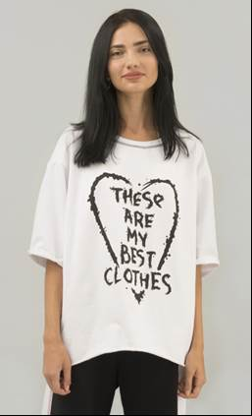
 |  |  |  |  |  | СИСТЕМА СКИДОК ОТ 30000 - 30% ОТ 60000 - 50%
№ | НАИМЕНОВАНИЕ | МОДЕЛЬ | ЦВЕТ | РАЗМЕР | ИЗОБРАЖЕНИЕ | РРЦ | НАЛИЧИЕ | ЗАКАЗ | СУММА | Комментарии
 | ТРИКОТАЖ | ФУФАЙКА БЕЛАЯ С ПРИНТОМ "THESE ARE MY BEST CLOTHES" | черный принт | S |  | 2180 | Есть в наличии | 5 | 10900
 |  |  | черный принт | M |  | 2180 | Есть в наличии |  | 0
 |  |  | черный принт | L |  | 2180 | Есть в наличии |  | 0
 |  |  | желтый принт | S |  | 2180 | Есть в наличии |  | 0
 |  |  | желтый принт | M |  | 2180 | Есть в наличии |  | 0
 |  |  | желтый принт | L |  | 2180 | Есть в наличии |  | 0
 |  |  | фуксия принт | S |  | 2180 | Есть в наличии |  | 0
 |  |  | фуксия принт | M |  | 2180 | Есть в наличии |  | 0
 |  |  | фуксия принт | L |  | 2180 | Есть в наличии |  | 0
 | ТРИКОТАЖ | ФУФАЙКА АНТРАЦИТ С ПРИНТОМ "LAST OF THE HOBO KINGS" | белый принт | S |  | 2180 | Есть в наличии |  | 0
 |  |  | белый принт | M |  | 2180 | Есть в наличии |  | 0
 |  |  | белый принт | L |  | 2180 | Есть в наличии |  | 0
 |  |  | голубой принт | S |  | 2180 | Есть в наличии |  | 0
 |  |  | голубой принт | M |  | 2180 | Есть в наличии |  | 0
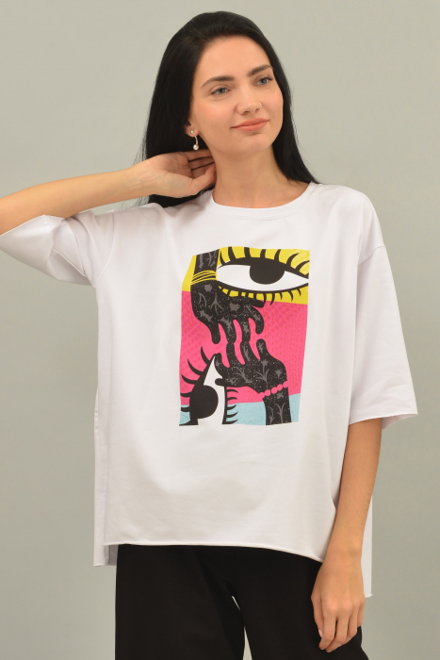
 |  |  | голубой принт | L |  | 2180 | Есть в наличии |  | 0
 |  |  | красный принт | S |  | 2180 | Есть в наличии |  | 0
 |  |  | красный принт | M |  | 2180 | Есть в наличии |  | 0
 |  |  | красный принт | L |  | 2180 | Есть в наличии |  | 0
 | ТРИКОТАЖ | ФУФАЙКА БЕЛАЯ С ПРИНТОМ "ОБЪЯТИЯ" | цветной принт | S |  | 2490 | Есть в наличии |  | 0
 |  |  | цветной принт | M |  | 2490 | Есть в наличии |  | 0
 |  |  | цветной принт | L |  | 2490 | Есть в наличии |  | 0
 | ТРИКОТАЖ | ФУФАЙКА ЧЕРНАЯ С ПРИНТОМ "ОБЪЯТИЯ" | цветной принт | S |  | 2490 | Есть в наличии |  | 0
 |  |  | цветной принт | M |  | 2490 | Есть в наличии |  | 0
 |  |  | цветной принт | L |  | 2490 | Есть в наличии |  | 0
 | ТРИКОТАЖ | ФУТБОЛКА СЕРЫЙ МЕЛАНЖ С ПРИНТОМ "SAFE CAMP" | черный принт | S |  | 1790 | Есть в наличии |  | 0
 |  |  | черный принт | M |  | 1790 | Есть в наличии |  | 0
 |  |  | черный принт | L |  | 1790 | Есть в наличии |  | 0
 |  |  | фуксия принт | S |  | 1790 | Есть в наличии |  | 0
 |  |  | фуксия принт | M |  | 1790 | Есть в наличии |  | 0
 |  |  | фуксия принт | L |  | 1790 | Есть в наличии |  | 0
 |  |  | желтый принт | S |  | 1790 | Есть в наличии |  | 0
 |  |  | желтый принт | M |  | 1790 | Есть в наличии |  | 0
 |  |  | желтый принт | L |  | 1790 | Есть в наличии |  | 0
 | ТРИКОТАЖ | ФУТБОЛКА АНТРАЦИТ МЕЛАНЖ С ПРИНТОМ "SAFE CAMP" | голубой принт | S |  | 1790 | Есть в наличии |  | 0
 |  |  | голубой принт | M |  | 1790 | Есть в наличии |  | 0
 |  |  | голубой принт | L |  | 1790 | Есть в наличии |  | 0
 |  |  | красный принт | S |  | 1790 | Есть в наличии |  | 0
 |  |  | красный принт | M |  | 1790 | Есть в наличии |  | 0
 |  |  | красный принт | L |  | 1790 | Есть в наличии |  | 0
 |  |  | белый принт | S |  | 1790 | Есть в наличии |  | 0
 |  |  | белый принт | M |  | 1790 | Есть в наличии |  | 0
 |  |  | белый принт | L |  | 1790 | Есть в наличии |  | 0
 | ТРИКОТАЖ | ХУДИ НА МОЛНИИ ЧЕРНЫЙ/БЕЛЫЙ | черная вставка | S |  | 3490 | Есть в наличии |  | 0
 |  |  | черная вставка | M |  | 3490 | Есть в наличии |  | 0
 |  |  | черная вставка | L |  | 3490 | Есть в наличии |  | 0
 |  |  | фуксия вставка | S |  | 3490 | Есть в наличии |  | 0
 |  |  | фуксия вставка | M |  | 3490 | Есть в наличии |  | 0
 |  |  | фуксия вставка | L |  | 3490 | Есть в наличии |  | 0
 |  |  | лимонная вставка | S |  | 3490 | Есть в наличии |  | 0
 |  |  | лимонная вставка | M |  | 3490 | Есть в наличии |  | 0
 |  |  | лимонная вставка | L |  | 3490 | Есть в наличии |  | 0
 | ТРИКОТАЖ | БРЮКИ СПОРТИВНЫЕ ЧЕРНЫЙ/БЕЛЫЙ | черная вставка | S |  | 3790 | Есть в наличии |  | 0
 |  |  | черная вставка | M |  | 3790 | Есть в наличии |  | 0
 |  |  | черная вставка | L |  | 3790 | Есть в наличии |  | 0
 |  |  | фуксия вставка | S |  | 3790 | Есть в наличии |  | 0
 |  |  | фуксия вставка | M |  | 3790 | Есть в наличии |  | 0
 |  |  | фуксия вставка | L |  | 3790 | Есть в наличии |  | 0
 |  |  | лимонная вставка | S |  | 3790 | Есть в наличии |  | 0
 |  |  | лимонная вставка | M |  | 3790 | Есть в наличии |  | 0
 |  |  | лимонная вставка | L |  | 3790 | Есть в наличии |  | 0
 | ТРИКОТАЖ | ХУДИ НА МОЛНИИ СЕРЫЙ/АНТРАЦИТ | черная вставка | S |  | 3490 | Есть в наличии |  | 0
 |  |  | черная вставка | M |  | 3490 | Есть в наличии |  | 0
 |  |  | черная вставка | L |  | 3490 | Есть в наличии |  | 0
 |  |  | красная вставка | S |  | 3490 | Есть в наличии |  | 0
 |  |  | красная вставка | M |  | 3490 | Есть в наличии |  | 0
 |  |  | красная вставка | L |  | 3490 | Есть в наличии |  | 0
 |  |  | голубая вставка | S |  | 3490 | Есть в наличии |  | 0
 |  |  | голубая вставка | M |  | 3490 | Есть в наличии |  | 0
 |  |  | голубая вставка | L |  | 3490 | Есть в наличии |  | 0
 | ТРИКОТАЖ | БРЮКИ СПОРТИВНЫЕ СЕРЫЙ/АНТРАЦИТ | черная вставка | S |  | 3790 | Есть в наличии |  | 0
 |  |  | черная вставка | M |  | 3790 | Есть в наличии |  | 0
 |  |  | черная вставка | L |  | 3790 | Есть в наличии |  | 0
 |  |  | красная вставка | S |  | 3790 | Есть в наличии |  | 0
 |  |  | красная вставка | M |  | 3790 | Есть в наличии |  | 0
 |  |  | красная вставка | L |  | 3790 | Есть в наличии |  | 0
 |  |  | голубая вставка | S |  | 3790 | Есть в наличии |  | 0
 |  |  | голубая вставка | M |  | 3790 | Есть в наличии |  | 0
 |  |  | голубая вставка | L |  | 3790 | Есть в наличии |  | 0
 | ТРИКОТАЖ |  | голубой | S |  | 1990 | Есть в наличии |  | 0
 |  |  | голубой | M |  | 1990 | Есть в наличии |  | 0
 |  |  | голубой | L |  | 1990 | Есть в наличии |  | 0
 |  |  | антрацит | S |  | 1990 | Есть в наличии |  | 0
 |  |  | антрацит | M |  | 1990 | Есть в наличии |  | 0
 |  |  | антрацит | L |  | 1990 | Есть в наличии |  | 0
 |  | БРЮКИ КЮЛОТЫ | черный | S |  | 1990 | Есть в наличии |  | 0
 |  |  | черный | M |  | 1990 | Есть в наличии |  | 0
 |  |  | черный | L |  | 1990 | Есть в наличии |  | 0
 |  | БРЮКИ ПРИМЫЕ | черный | S |  | 2490 | Есть в наличии |  | 0
 |  |  | черный | M |  | 2490 | Есть в наличии |  | 0
 |  |  | черный | L |  | 2490 | Есть в наличии |  | 0
 |  | БРЮКИ ЗАУЖЕННЫЕ | черный | S |  | 2490 | Есть в наличии |  | 0
 |  |  | черный | M |  | 2490 | Есть в наличии |  | 0
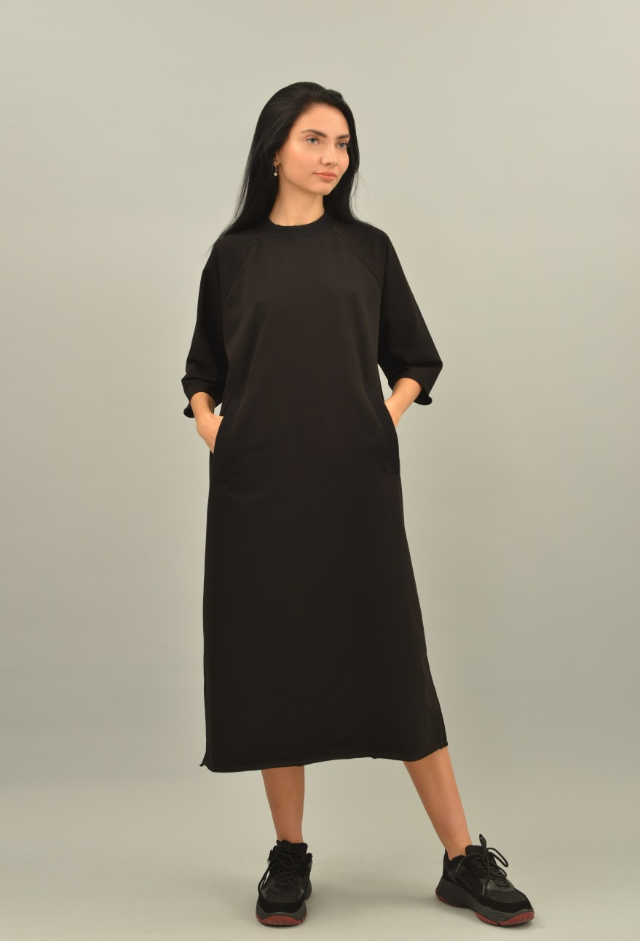
 |  |  | черный | L |  | 2490 | Есть в наличии |  | 0
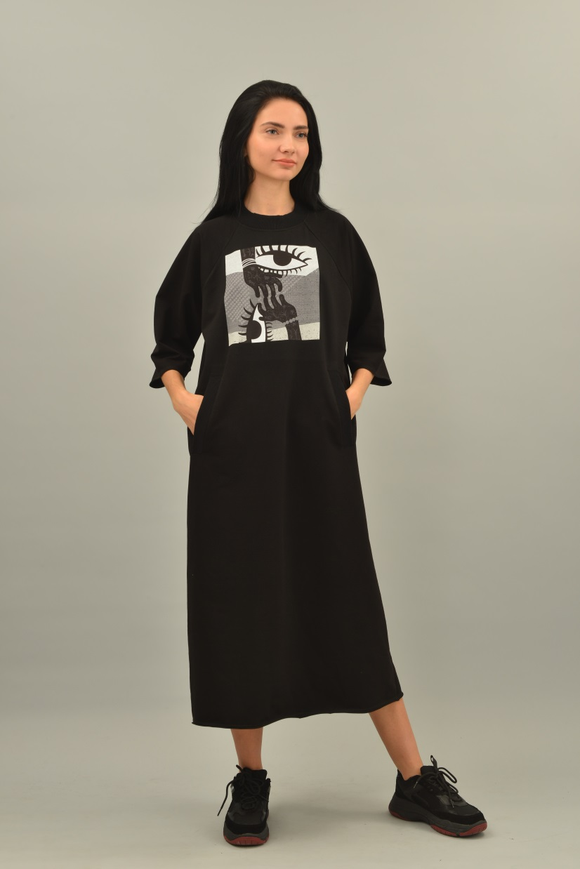
 | ТРИКОТАЖ | ПЛАТЬЕ СВИТШОТ | черный | S |  | 3490 | Есть в наличии |  | 0
 |  |  | черный | M |  | 3490 | Есть в наличии |  | 0
 |  |  | черный | L |  | 3490 | Есть в наличии |  | 0
 |  |  | голубой | S |  | 3490 | Есть в наличии |  | 0
 |  |  | голубой | M |  | 3490 | Есть в наличии |  | 0
 |  |  | голубой | L |  | 3490 | Есть в наличии |  | 0
 |  |  | антрацит | S |  | 3490 | Есть в наличии |  | 0
 |  |  | антрацит | M |  | 3490 | Есть в наличии |  | 0
 |  |  | антрацит | L |  | 3490 | Есть в наличии |  | 0
 |  | ПЛАТЬЕ СВИТШОТ С ПРИНТОМ "ОБЪЯТИЯ" | черный | S |  | 3900 | Есть в наличии |  | 0
 |  |  | черный | M |  | 3900 | Есть в наличии |  | 0
 |  |  | черный | L |  | 3900 | Есть в наличии |  | 0
 |  | ПЛАТЬЕ ХУДИ | меланж | S |  | 4490 | Есть в наличии |  | 0
 |  |  | меланж | M |  | 4490 | Есть в наличии |  | 0
 |  |  | меланж | L |  | 4490 | Есть в наличии |  | 0
 | ТРИКОТАЖ | ШАПКИ | белая |  |  | 1190 | Есть в наличии |  | 0
 |  |  | меланж |  |  | 1190 | Есть в наличии |  | 0
 |  |  | антрацит |  |  | 1190 | Есть в наличии |  | 0
 |  |  | черная вставка |  |  | 1190 | Есть в наличии |  | 0
 |  |  |  |  |  |  | СУММА |  | 10900
 |  |  |  |  |  |  | СКИДКА |  | 0
 |  |  |  |  |  |  | СУММА С УЧЕТОМ СКИДКИ |  | 10900

